Sheet1
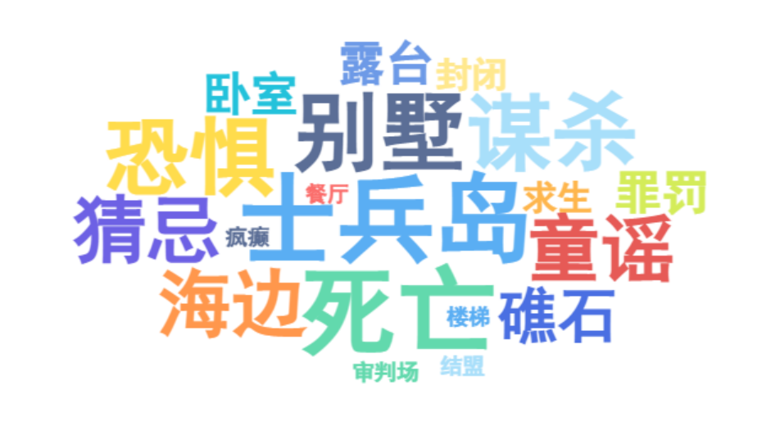
士兵岛 | 10 | 核心空间载体，所有事件的发生地，象征封闭牢笼
死亡 | 10 | 秩序崩塌的直接结果，贯穿全程的核心事件
别墅 | 9 | 具体活动空间，包含餐厅、卧室、露台等子空间
谋杀 | 9 | 秩序崩坏的主动行为，打破法律与道德底线
恐惧 | 9 | 秩序崩塌后的心理表现，蔓延于所有角色
海边 | 8 | 死亡发生地（麦克阿瑟、阿姆斯特朗）、象征绝境
童谣 | 8 | 秩序崩塌的符号线索，主导死亡顺序与节奏
猜忌 | 8 | 人际关系秩序崩塌的核心，引发内部分裂
礁石 | 7 | 空间边界标识，孤立无援的视觉象征
孤岛 | 7 | 空间属性核心，与世隔绝的关键特征
小瓷人 | 7 | 秩序具象化符号，数量递减对应秩序瓦解
审判 | 7 | 秩序重建的尝试（伪正义），也是崩塌的诱因
露台 | 6 | 公共活动空间，秩序讨论与恐惧蔓延的场所
卧室 | 6 | 私人空间，死亡发生地（罗杰斯太太、维拉）
罪罚 | 6 | 秩序构建的核心逻辑，却成为混乱的导火索
混乱 | 6 | 秩序崩塌后的整体状态，社会规则完全失效
封闭 | 5 | 空间核心属性，无逃遁可能的关键特质
悬崖 | 5 | 危险空间标识，象征生命边界
求生 | 5 | 秩序崩塌后的本能反应，驱动重建尝试
规则 | 5 | 重建核心对象，包含集中武器、结伴行动等
餐厅 | 4 | 公共聚集空间，小瓷人（秩序符号）摆放地
楼梯 | 4 | 空间过渡地带，恐惧传导的路径
审判场 | 4 | 空间象征意义，承载罪罚与审判的核心功能
疯癫 | 4 | 秩序崩塌的极端表现，人性失控的体现
结盟 | 4 | 秩序重建的具体行为，试图对抗混乱
法律失效 | 4 | 宏观秩序崩塌的关键，司法体系完全失灵

Sheet2
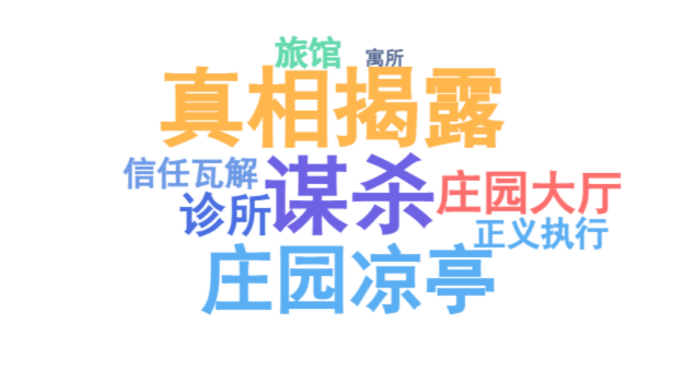
庄园书房 | 10 | 谋杀案发生地，权力与秘密的核心载体，藏有口述录音机、短剑等关键线索
庄园凉亭 | 9 | 秘密会面场所（拉尔夫与厄休拉、拉塞尔小姐与查尔斯・肯特），真相的交汇点
庄园露台 | 8 | 公共活动与偷听场所，布兰特少校目睹白衣身影，雷蒙德听到书房声响
诊所 | 7 | 波洛秘密问询关键人物（拉塞尔小姐、厄休拉）的场所，信息交换暗点
庄园大厅 | 7 | 人员集散中心，帕克等仆役活动区域，暗藏偷听与监视的可能性
庄园小径/树林 | 6 | 私密谈话空间（拉尔夫与厄休拉争吵），连接凉亭与大宅的关键路径
旅馆 | 6 | 拉尔夫藏身相关场所，查尔斯・肯特逗留地，鞋印线索的关联点
寓所 | 5 | 真相揭晓的最终场所，嫌疑人齐聚的 “审判场”，秩序重建的终点
谋杀 | 10 | 罗杰・艾克罗伊德之死打破庄园权力秩序，引发连锁猜疑
秘密隐瞒 | 9 | 多重隐情：拉尔夫与厄休拉的秘密婚姻、谢泼德的敲诈过往、拉塞尔小姐的毒瘾关联
证词矛盾 | 8 | 弗洛拉的时间谎言、雷蒙德与布兰特的听觉误判、谢泼德的伪证，混淆案发真相
身份伪装 | 7 | 厄休拉以客厅女仆 “波恩” 身份潜伏、谢泼德以 “无辜医生” 掩盖凶手身份
线索伪造 | 7 | 窗台上的鞋印、书房的口述录音机伪装、椅子位置的刻意调整，误导调查方向
信任瓦解 | 6 | 庄园内部互不信任（艾克罗伊德与拉尔夫、仆役间的猜忌），外部调查陷入僵局
真相揭露 | 10 | 波洛通过空间线索（椅子位置、鞋印路径）、器物关联（口述录音机、短剑）还原案发过程
嫌疑人齐聚 | 9 | 波洛在 “落叶松” 寓所召集所有相关者，集中破解隐瞒的秘密
证据链闭环 | 8 | 整合空间轨迹（谢泼德的十分钟空白、凉亭的会面时间）、物证（鞋印、口述录音机）、人证（乘务员的电报证言）
身份还原 | 7 | 厄休拉恢复 “佩顿太太” 身份、谢泼德的凶手身份曝光，消除身份伪装的混乱
正义执行 | 6 | 谢泼德自我了结，拉尔夫洗清嫌疑，隐瞒的秘密公开，庄园秩序回归常态

